4
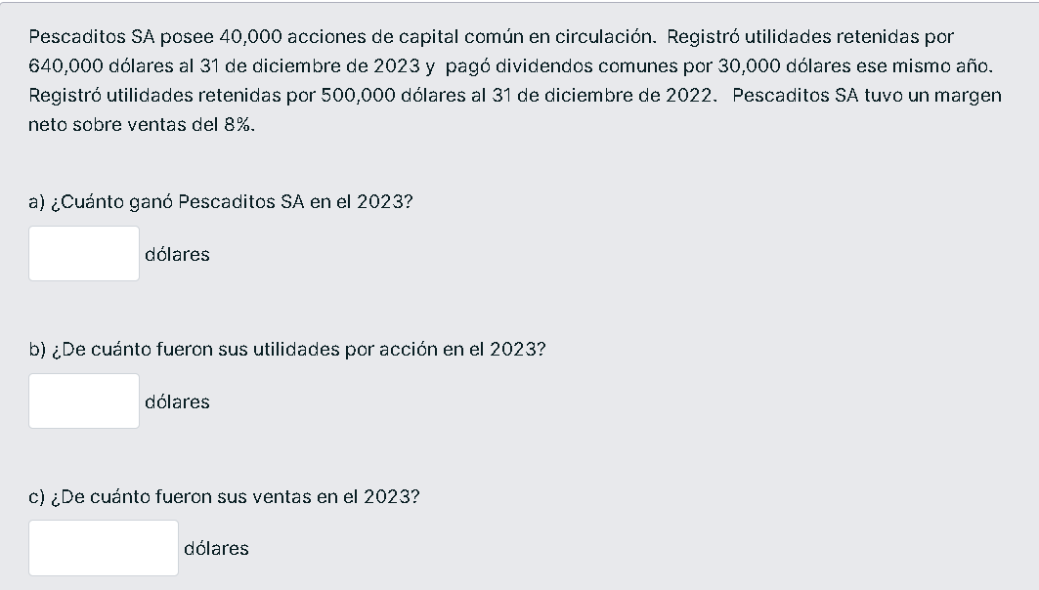

acciones capital |  | $40,000.00
utilidades retenidas |  | $640,000.00 | 31 diciembre 2023
pago dividendos comunes |  | $30,000.00

utilidades retenidas |  | $500,000.00 | 31 diciembre 2022

margen neto sobre ventas |  | 8.00%

a) | ganancias 2023 | $170,000.00

b) | utilidades accion | 4.25 | por accion

c) | ventas | $2,125,000.00

6
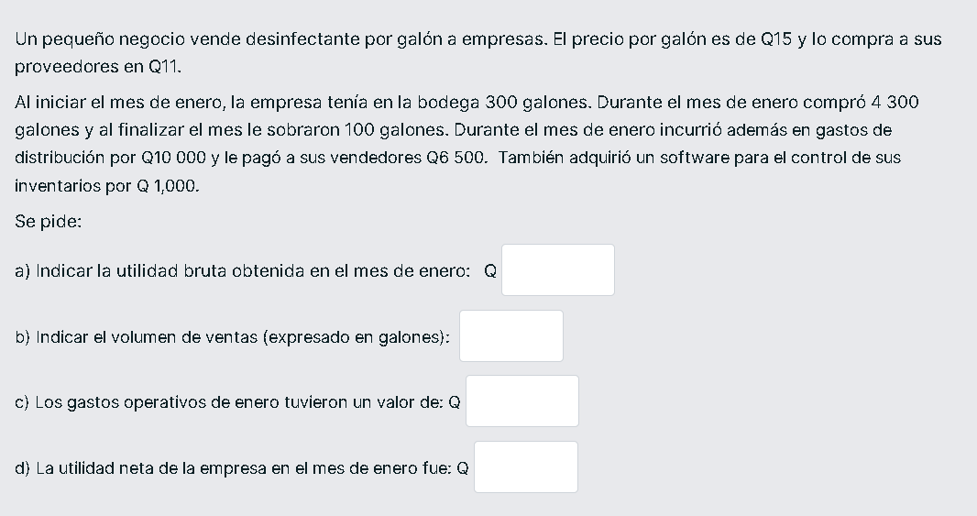

 | inventario incial |  | 300
 | compras |  | 4300

 | venta gal | 4500 | b)

 | precio venta gal |  | 67500

 |  |  | 49500
 | a) | utilidad bruta | 18000

 | gasto de distribucion |  | 10000
 | vendedores pago |  | 6500
 | adquisicion de software |  | 1000

 |  | c) | 17500

d) | utilidad neta = utilidad bruta - gastos operativos

 | utilidad neta = |  | 500

